关系图
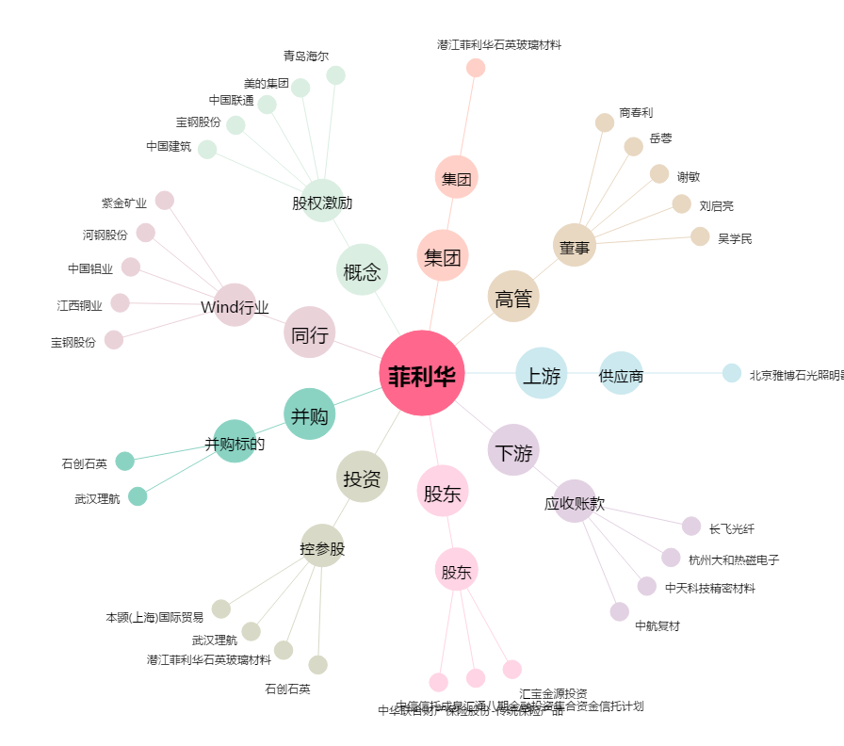
菲利华[300395.SZ] - 关系概览图

